상품제안서
리유저블파우치 대/중 | 상품코드: F27066

 |  |  |  |  |  |  | 02-412-0044 | www.easy1.co.kr
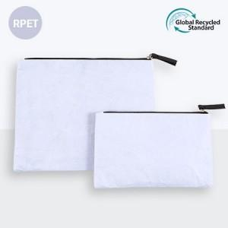

【상세/제작정보】 | ★기본수량 이하 시 인쇄판비가 추가됩니다.★ ★인쇄 시안 내 빼다, 누끼가 있을 시 인쇄비가 추가될수 있으니 반드시 확인해주시기 바랍니다. ★제품의 색상은 화면과 다소 차이가 있을 수 있습니다.

【인쇄/포장옵션】 | 실크 / OPP(비닐)

【공급단가】 | 수량 | 200~ | 500~ | 1,000~ | 3,000~ | 5,000~
*VAT별도 | (중) 210*130mm | 2,270원 | 2,240원 | 2,180원 | 2,100원 | 2,010원
 | (대) 250*200mm | 2,400원 | 2,360원 | 2,310원 | 2,220원 | 2,120원

【상품 URL】 | https://dev.easy1.co.kr:443/src/goods_detail.php?gdno=27066

